Análisis de Ingresos
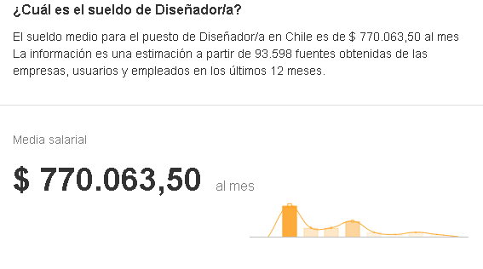
 |  | EXPERIENCIA
SIGLA | ROL | .- 2 AÑOS | .+ 2 AÑOS | RESPONS. | SUELDO | HH
JP | Jefe de Proyecto | $1,330,000 | $1,900,000 | 50% | $1,597,333 | $8,874
AP | Analista Programador | $709,104 | $1,013,007 |  | $1,013,008 | $5,628
DBA | Desarrollador BD | $891,800 | $1,274,000 |  | $1,274,339 | $7,080
AQA | Analista QA | $700,000 | $1,120,000 |  | $1,009,834 | $5,610
DI | Diseñador | $500,000 | $800,000 |  | $770,063 | $4,278

PROMEDIO | PROGRAMADOR | INGENIERO | DISEÑADOR | Analista QA | Desarrollador BD
Ingreso Primer Año | $500,000 | $700,000 | $500,000 | $700,000 | $891,800
Ingreso Experiencia | $900,000 | $1,300,000 | $800,000 | $1,120,000 | $1,274,000

